Reproduce table 2-4
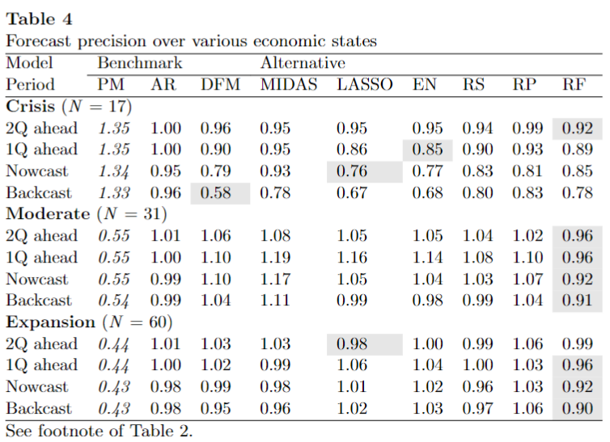
Fugures in red indicate difference with Table in paper > 0.03 (which still might be due to rounding)

Reproduce Table 2
 | PM | AR | DFM | MIDAS | LASSO | EN | RS | RP | RF
2Q Ahead | 0.68 | 1.04 | 1.02 | 1.00 | 1.00 | 1.00 | 1.00 | 1.02 | 0.94 | 0.94
1Q Ahead | 0.67 | 1.03 | 0.99 | 0.99 | 0.99 | 0.99 | 0.99 | 1.00 | 0.94 | 0.94
Nowcast | 0.67 | 0.99 | 0.94 | 0.95 | 0.91 | 0.91 | 0.93 | 0.97 | 0.90 | 0.90
Backcast | 0.67 | 1.00 | 0.81 | 0.96 | 0.83 | 0.86 | 0.90 | 0.96 | 0.88 | 0.81

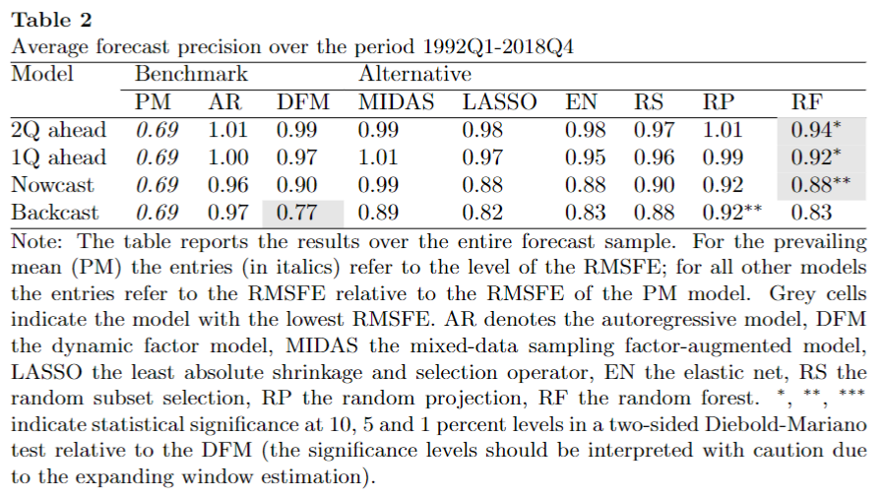

Reproduce Table 3
 | PM | AR | DFM | MIDAS | LASSO | EN | RS | RP | RF
GM (N=64)
2Q Ahead | 0.54 | 1.06 | 1.00 | 1.01 | 0.98 | 0.99 | 1.01 | 1.02 | 0.98 | 0.98
1Q Ahead | 0.53 | 1.05 | 0.98 | 1.02 | 1.03 | 1.01 | 1.00 | 1.00 | 0.96 | 0.96
Nowcast | 0.53 | 1.03 | 0.97 | 1.01 | 1.00 | 1.00 | 0.96 | 1.02 | 0.92 | 0.92
Backcast | 0.53 | 1.03 | 0.90 | 1.02 | 0.98 | 0.98 | 0.98 | 1.02 | 0.94 | 0.90
FC (N = 15)
2Q Ahead | 1.25 | 1.02 | 1.03 | 0.99 | 0.99 | 1.00 | 1.01 | 1.01 | 0.91 | 0.91
1Q Ahead | 1.24 | 1.02 | 1.03 | 0.96 | 0.99 | 0.99 | 1.00 | 1.02 | 0.96 | 0.96
Nowcast | 1.24 | 0.98 | 0.91 | 0.87 | 0.83 | 0.84 | 0.91 | 0.93 | 0.90 | 0.83
Backcast | 1.24 | 0.99 | 0.70 | 0.88 | 0.66 | 0.71 | 0.83 | 0.90 | 0.84 | 0.66
PFC (N=29)
2Q Ahead | 0.51 | 1.02 | 1.01 | 1.02 | 1.03 | 1.02 | 0.97 | 1.03 | 0.95 | 0.95
1Q Ahead | 0.51 | 1.00 | 0.93 | 1.00 | 0.92 | 0.96 | 0.90 | 0.96 | 0.87 | 0.87
Nowcast | 0.51 | 0.92 | 0.92 | 1.00 | 0.95 | 0.91 | 0.89 | 0.93 | 0.86 | 0.86
Backcast | 0.50 | 0.96 | 0.88 | 1.02 | 0.90 | 0.99 | 0.96 | 0.96 | 0.86 | 0.86

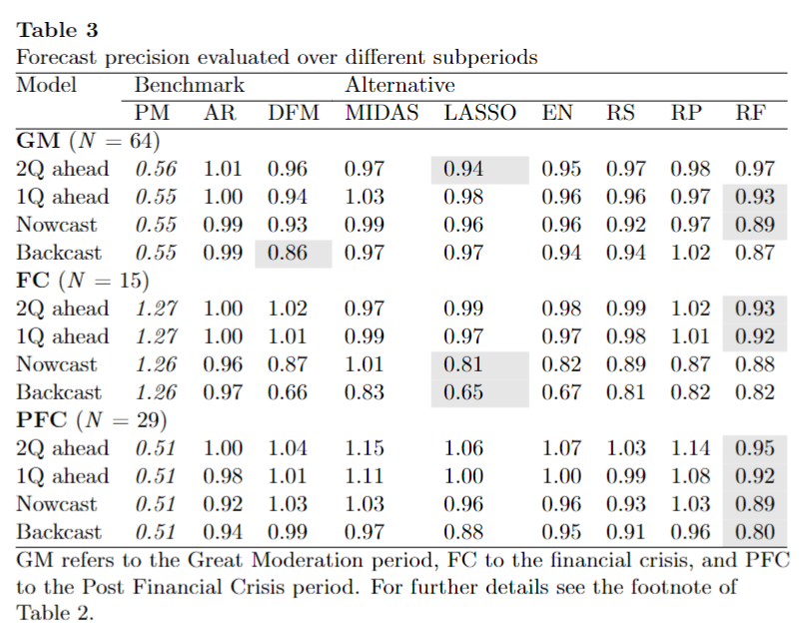

Reproduce Table 4
 | PM | AR | DFM | MIDAS | LASSO | EN | RS | RP | RF
Crisis(N=17)
2Q Ahead | 1.32 | 1.03 | 0.98 | 0.98 | 0.97 | 0.97 | 0.97 | 1.00 | 0.91 | 0.91
1Q Ahead | 1.31 | 1.03 | 0.93 | 0.96 | 0.87 | 0.88 | 0.93 | 0.96 | 0.91 | 0.87
Nowcast | 1.30 | 0.98 | 0.83 | 0.90 | 0.78 | 0.79 | 0.86 | 0.89 | 0.86 | 0.78
Backcast | 1.30 | 0.99 | 0.62 | 0.91 | 0.68 | 0.71 | 0.83 | 0.90 | 0.81 | 0.62
Moderate (N=31)
2Q Ahead | 0.54 | 1.04 | 1.06 | 0.99 | 1.08 | 1.07 | 1.07 | 1.03 | 0.92 | 0.92
1Q Ahead | 0.53 | 1.02 | 1.12 | 1.02 | 1.21 | 1.17 | 1.11 | 1.08 | 0.98 | 0.98
Nowcast | 0.53 | 1.03 | 1.13 | 1.01 | 1.10 | 1.08 | 1.06 | 1.08 | 0.96 | 0.96
Backcast | 0.53 | 1.03 | 1.08 | 1.03 | 1.03 | 1.02 | 1.02 | 1.06 | 0.97 | 0.97
Expansion (N=60)
2Q Ahead | 0.43 | 1.05 | 1.07 | 1.07 | 1.00 | 1.01 | 1.03 | 1.06 | 1.04 | 2.00
1Q Ahead | 0.42 | 1.04 | 1.06 | 1.04 | 1.10 | 1.10 | 1.03 | 1.05 | 1.00 | 1.00
Nowcast | 0.42 | 1.01 | 1.03 | 1.02 | 1.06 | 1.06 | 0.99 | 1.04 | 0.95 | 0.95
Backcast | 0.42 | 1.02 | 0.98 | 1.00 | 1.02 | 1.06 | 1.00 | 1.04 | 0.97 | 0.97

Figure 2
 | B.2 | B.1 | N.3 | N.2 | N.1 | 1Q.3 | 1Q.2 | 1Q.1 | 2Q.3 | 2Q.2 | 2Q.1
PM | 0.67 | 0.67 | 0.67 | 0.67 | 0.67 | 0.67 | 0.67 | 0.67 | 0.67 | 0.68 | 0.68
AR | 0.67 | 0.67 | 0.64 | 0.68 | 0.68 | 0.68 | 0.69 | 0.69 | 0.70 | 0.70 | 0.70
DFM | 0.53 | 0.55 | 0.58 | 0.64 | 0.66 | 0.66 | 0.67 | 0.67 | 0.68 | 0.69 | 0.69
MIDAS-F | 0.64 | 0.63 | 0.62 | 0.63 | 0.65 | 0.65 | 0.66 | 0.67 | 0.67 | 0.68 | 0.68
LASSO | 0.55 | 0.56 | 0.58 | 0.62 | 0.63 | 0.68 | 0.66 | 0.66 | 0.66 | 0.67 | 0.68
EN | 0.58 | 0.57 | 0.58 | 0.61 | 0.64 | 0.67 | 0.66 | 0.66 | 0.67 | 0.67 | 0.68
RS | 0.60 | 0.61 | 0.60 | 0.62 | 0.64 | 0.65 | 0.67 | 0.67 | 0.67 | 0.69 | 0.68
RP | 0.64 | 0.64 | 0.63 | 0.65 | 0.66 | 0.66 | 0.68 | 0.68 | 0.68 | 0.69 | 0.69
RF | 0.59 | 0.59 | 0.59 | 0.60 | 0.62 | 0.64 | 0.63 | 0.63 | 0.62 | 0.64 | 0.65

Relative RMSFE

